Graficos_Metricas
GRÁFICOS DE MÉTRICAS DE INSPECCIÓN — ERS SGCV-IA

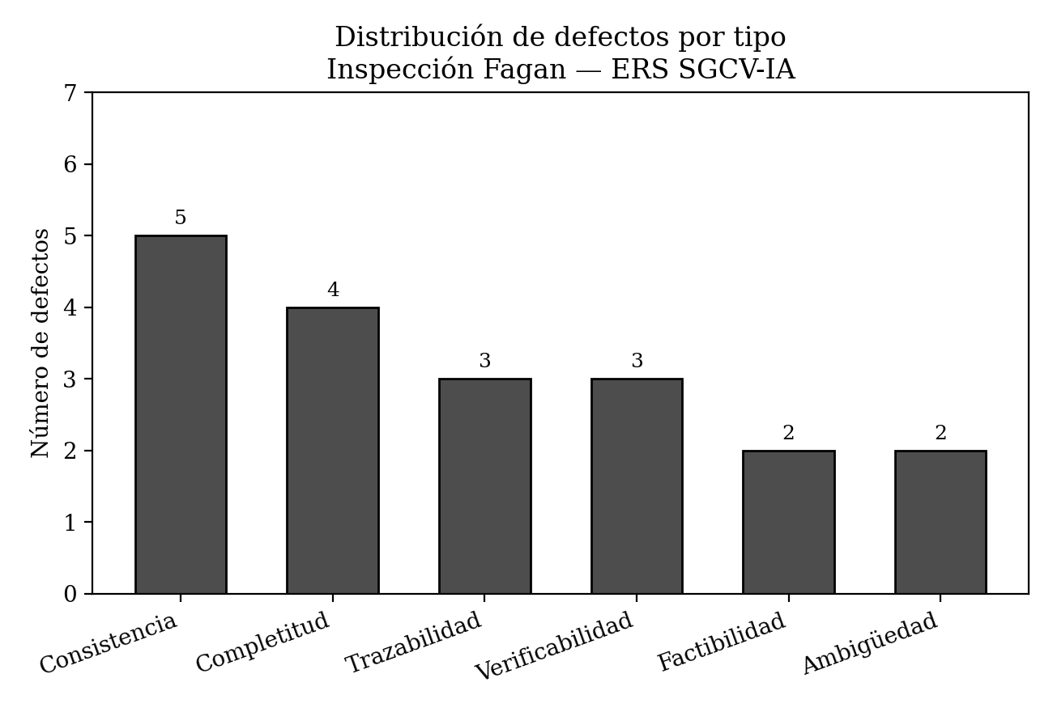

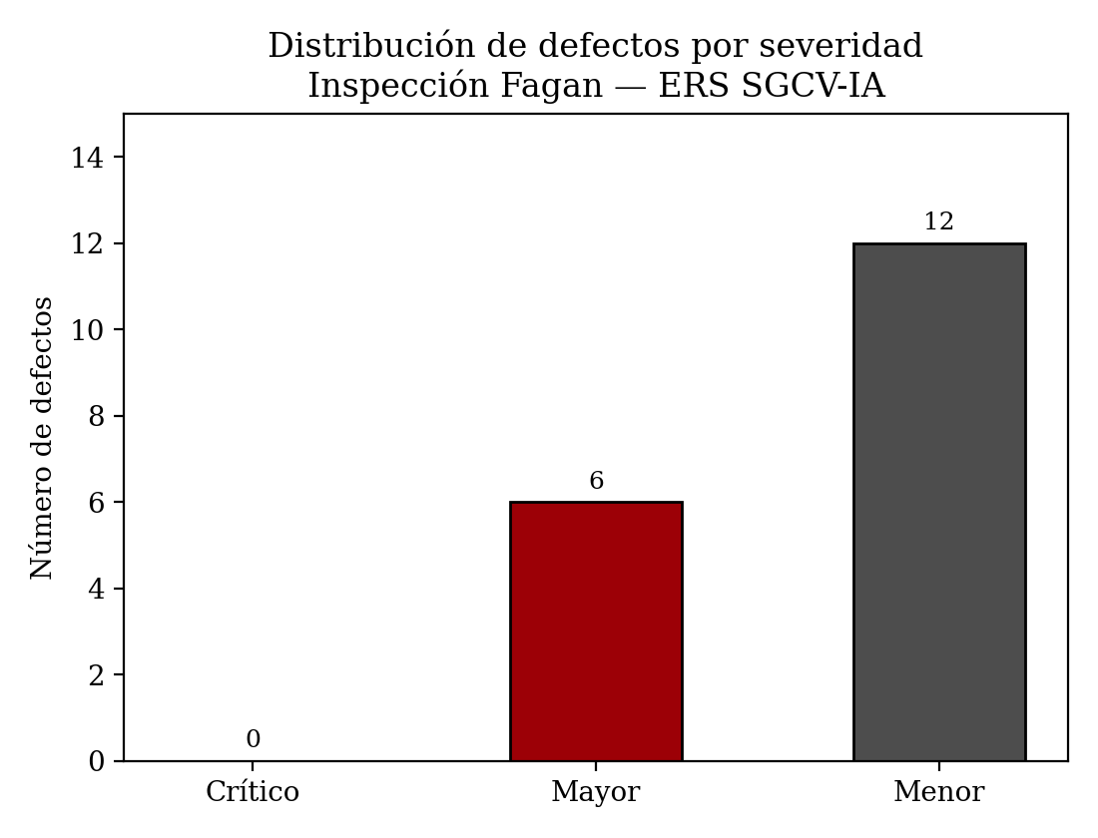

Interpretación: la distribución por tipo muestra que los defectos de consistencia (5) y completitud (4) concentran la mayoría de los hallazgos, lo que sugiere que el ERS necesita una revisión cruzada entre requisitos más que correcciones de redacción aisladas. La distribución por severidad confirma que ningún defecto detectado es crítico, pero 6 de los 18 (33%) son mayores y exigen corrección obligatoria antes de la línea base, conforme al Paso 1.5 de la guía.

